Hoja1
COSTO DE LA CURA
 | M2
ÁREA CONSTRUCCIÓN | 8,583.00
TERRENO | 22,508.00
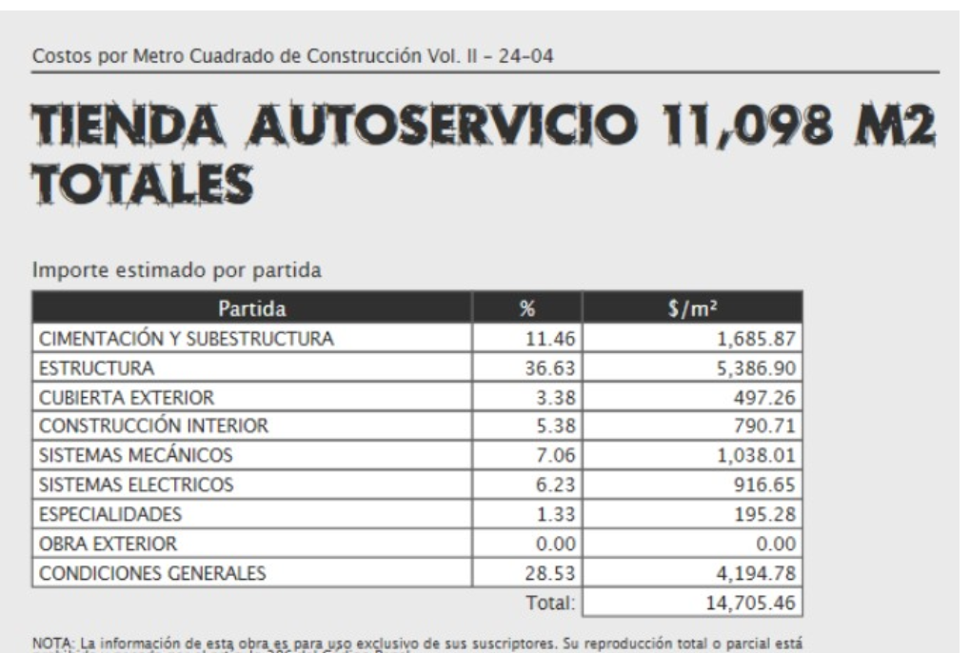
PARTIDA | % | $/M2 | VRN | COSTO CURA
CIMENTACIÓN Y SUBESTRUCTURA | 0% | $1,685.87 | $14,469,822.21 | $-
ESTRUCTURA | 0.98% | $5,386.90 | $46,235,762.70 | $452,499.60
CUBIERTA EXTERIOR | 0.98% | $497.26 | $4,267,982.58 | $41,769.84
CONSTRUCCIÓN INTERIO | 25% | $790.71 | $6,786,663.93 | $1,696,665.98
SISTEMAS MECÁNICOS | 130% | $1,038.01 | $8,909,239.83 | $11,582,011.78
SISTEMAS ELECTRICOS | 110% | $916.65 | $7,867,606.95 | $8,654,367.65
ESPECIALIDADES | 0% | $195.28 | $1,676,088.24 | $-
OBRA EXTERIOR | 0% | $- | $- | $-
CONDICIONES GENERALES | 28% |  |  | $6,279,648.16
 | TOTAL |  | COSTO DE LA CURA | $28,706,963.00

